Sheet1
...
水蒸気のプラントル数
 | 100 MPa | 90 MPa | 80 MPa | 70 MPa | 60 MPa | 50 MPa | 45 MPa | 40 MPa | 35 MPa | 30 MPa | 25 MPa | 20 MPa
0.00000
8.08081
16.16162
24.24242
32.32323
40.40404 | 3.81114
48.48485 | 3.35985
56.56566 | 2.89383
64.64646 | 2.60932
72.72727 | 2.39348
80.80808 | 2.19236
88.88889 | 2.01331
96.96970 | 1.83427
105.05051 | 1.69201
113.13131 | 1.56938
121.21212 | 1.45900
129.29293 | 1.35109
137.37374 | 1.22355
145.45455 | 1.16959
153.53535 | 1.12053
161.61616 | 1.05922
169.69697 | 1.02488
177.77778 | 0.98073
185.85859 | 0.93903
193.93939 | 0.90960
202.02020 | 0.86790
210.10101 | 0.84828
218.18182 | 0.82376
226.26263 | 0.80413
234.34343 | 0.78451
242.42424 | 0.76980
250.50505 | 0.75508
258.58586 | 0.74527
266.66667 | 0.74036
274.74747 | 0.72810
282.82828 | 0.72074
290.90909 | 0.71829
298.98990 | 0.71338
307.07071 | 0.71338 | 0.73546 | 0.73546 | 0.75018 | 0.76244 | 0.77715 | 0.78451 | 0.78451 | 0.82130 | 0.81885 | 0.82621 | 0.93903
315.15152 | 0.71338 | 0.73546 | 0.73546 | 0.75263 | 0.76244 | 0.78206 | 0.78942 | 0.79432 | 0.82621 | 0.82866 | 0.84093 | 0.97582
323.23232 | 0.69867 | 0.73546 | 0.73546 | 0.75508 | 0.76244 | 0.78942 | 0.79923 | 0.80413 | 0.83847 | 0.84338 | 0.85564 | 1.02978
331.31313 | 0.69867 | 0.73546 | 0.73546 | 0.75508 | 0.76734 | 0.80413 | 0.80659 | 0.82376 | 0.86545 | 0.86055 | 0.91451 | 1.08129
339.39394 | 0.69867 | 0.73791 | 0.73791 | 0.75753 | 0.77470 | 0.81395 | 0.81885 | 0.84338 | 0.89243 | 0.89979 | 0.97092 | 1.17449
347.47475 | 0.69867 | 0.73791 | 0.73791 | 0.76244 | 0.78451 | 0.82621 | 0.83111 | 0.86055 | 0.91941 | 0.97092 | 1.03469 | 1.31430
355.55556 | 0.69867 | 0.74036 | 0.74036 | 0.76734 | 0.79432 | 0.83847 | 0.85319 | 0.90224 | 0.94394 | 1.03469 | 1.10091 | 1.51051
363.63636 | 0.70357 | 0.74527 | 0.75753 | 0.78206 | 0.81395 | 0.85564 | 0.88753 | 0.92186 | 1.00526 | 1.10336 | 1.24807 | 3.60512
371.71717 | 0.71093 | 0.74527 | 0.75753 | 0.78697 | 0.82621 | 0.88262 | 0.92432 | 0.97582 | 1.09110 | 1.17204 | 1.36335 | 4.00000
379.79798 | 0.71829 | 0.75508 | 0.77225 | 0.80168 | 0.85074 | 0.92432 | 0.99054 | 1.05676 | 1.23090 | 1.34863 | 2.60932 | 2.20953
387.87879 | 0.72565 | 0.75508 | 0.78206 | 0.81640 | 0.87526 | 0.96356 | 1.05676 | 1.15732 | 1.41731 | 1.78767 | 3.99264 | 1.86861
395.95960 | 0.73055 | 0.76980 | 0.79432 | 0.83357 | 0.89734 | 1.01752 | 1.14506 | 1.30939 | 1.62088 | 2.68781 | 3.44814 | 1.67975
...
0.5 MPa | 0.1 MPa | 飽和蒸気 | 飽和水
 |  | 1.03224
 |  | 1.02488
 |  | 1.01752
 |  | 1.01016
 |  | 1.00771
 |  | 1.00526
 |  | 0.99790 | 3.60021
 |  | 0.99054 | 3.12684
 |  | 0.99054 | 2.88893
 |  | 0.99054 | 2.61913
 |  | 0.99299 | 2.37631
 |  | 0.99790 | 2.16048
 |  | 1.00526 | 1.94464
 | 1.00280 | 1.00280 | 1.73861
 | 0.99054 | 1.00526 | 1.52278
 | 0.99054 | 1.01997 | 1.45655
 | 0.98809 | 1.02733 | 1.36090
 | 0.98563 | 1.03714 | 1.28241
 | 0.98073 | 1.04695 | 1.21374
1.05676 | 0.97582 | 1.05676 | 1.15487
1.04450 | 0.97337 | 1.07148 | 1.08865
1.03469 | 0.97092 | 1.08619 | 1.05186
1.03224 | 0.96847 | 1.09846 | 1.01752
1.02488 | 0.97092 | 1.11072 | 0.98318
1.01997 | 0.96847 | 1.12789 | 0.94394
1.01507 | 0.96356 | 1.14506 | 0.91205
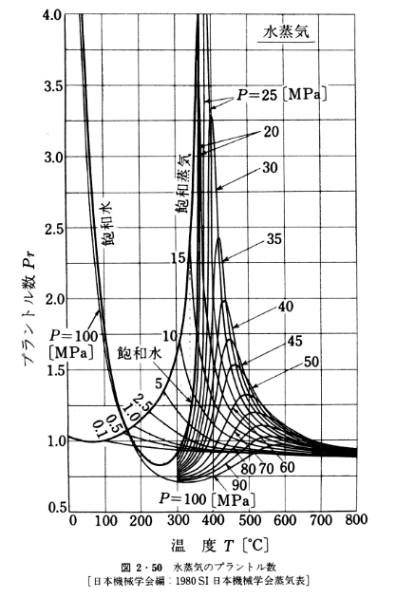
1.00771 | 0.96111 | 1.16468 | 0.89243
1.00526 | 0.95620 | 1.18921 | 0.86790
0.99790 | 0.95375 | 1.20883 | 0.85319
0.99054 | 0.95130 | 1.22845 | 0.84093
0.98809 | 0.94884 | 1.24807 | 0.83111
0.98073 | 0.94639 | 1.26769 | 0.82866
0.97828 | 0.94394 | 1.29467 | 0.82866
0.96847 | 0.94149 | 1.34373 | 0.83602
0.96847 | 0.93903 | 1.38542 | 0.84093
0.96356 | 0.93903 | 1.41976 | 0.85319
0.95865 | 0.93658 | 1.47863 | 0.86545
0.95620 | 0.93413 | 1.54240 | 0.89734
0.95375 | 0.93167 | 1.61843 | 0.92677
0.95130 | 0.93167 | 1.70427 | 0.97337
0.94884 | 0.92922 | 1.81710 | 1.02488
0.94639 | 0.92922 | 1.96917 | 1.09355
0.94394 | 0.92922 | 2.32971 | 1.18921
0.93903 | 0.92677 | 2.60932 | 1.35599
0.93658 | 0.92677 | 3.26419 | 1.64786
0.93167 | 0.92432 | 3.74982 | 2.49404
0.92922 | 0.92432 |  | 4.00000
0.92922 | 0.92432
0.92677 | 0.92186
0.92432 | 0.92186
0.92432 | 0.91941
0.92186 | 0.91941
0.92186 | 0.91941
0.92186 | 0.91696
0.92186 | 0.91696
0.91941 | 0.91696
0.91941 | 0.91451
0.91941 | 0.91451
0.91696 | 0.91205
0.91696 | 0.91205
0.91696 | 0.91205
0.91696 | 0.90960
0.91451 | 0.90960
0.91451 | 0.90960
0.91451 | 0.90715
0.91205 | 0.90715
0.90960 | 0.90470
0.90960 | 0.90470
0.90715 | 0.90470
0.90715 | 0.90224
0.90470 | 0.90224
0.90470 | 0.90224
0.90224 | 0.89979
0.90224 | 0.89979
0.89979 | 0.89734
...

